Sheet1
OOD |  |  |  | １１.プログラム機能設計書 |  |  |  |  |  |  |  |  |  |  |  |  |  |  |  |  |  |  |  | 16/22
システム名： 旅行斡旋システム |  |  |  |  |  |  | 機能名： ユーザー登録完了 |  |  |  |  |  |  |  |  |  |  |  |  | 作成日： 2013/10/31 |  |  |  | 作成者： 大木康平

 | 【１－１．概要説明】
 |  |  | ・ユーザー登録が完了したことをお知らせする画面。

 | 【１－２．画面レイアウト定義】

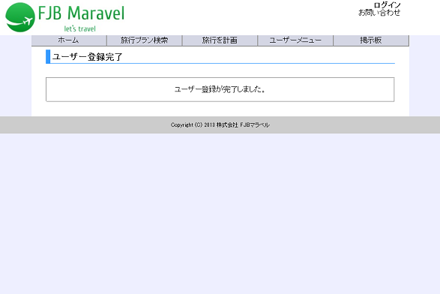

 | 【１－３．画面項目定義】
 |  | 番号 | 項目名 |  | 項目名（英字） | 属性 | 型 | 桁数 (Byte) | I/O | 必須チェック | 入力制限 |  |  |  | 表示形式 （編集仕様） | DBアクセス | 対応テーブルカラム |  | 詳細
 |  |  |  |  |  |  |  |  |  |  | かな | カタカナ | 英字 | 数値
 |  | (1) | - |  | - | - | - | - | I | - | - | - | - | - | - | - | - |  | -
 |  | (2) | - |  | - | - | - | - | I | - | - | - | - | - | - | - | - |  | -
 |  | (3) | - |  | - | - | - | - | I | - | - | - | - | - | - | - | - |  | -
 |  | (4) | - |  | - | - | - | - | I | - | - | - | - | - | - | - | - |  | -
 |  | (5) | - |  | - | - | - | - | I | - | - | - | - | - | - | - | - |  | -
 |  | (6) | - |  | - | - | - | - | I | - | - | - | - | - | - | - | - |  | -
 |  | (7) | - |  | - | - | - | - | I | - | - | - | - | - | - | - | - |  | -
 |  | (8) | - |  | - | - | - | - | I | - | - | - | - | - | - | - | - |  | -
 |  | (9) | - |  | - | - | - | - | I | - | - | - | - | - | - | - | - |  | -
 |  | (10) | - |  | - | - | - | - | I | - | - | - | - | - | - | - | - |  | -
２０位以上ランクアップ、
前々日のランクなし
２０位以上ランクダウン
同ランク
ランクアップ
ランクダウン
２０位以上ランクアップ、
前々日のランクなし
２０位以上ランクダウン
同ランク
ランクアップ
ランクダウン
 |  | (11) | - |  | - | - | - | - | I | - | - | - | - | - | - | - | - |  | -
 |  | (12) | - |  | - | - | - | - | I | - | - | - | - | - | - | - | - |  | -
 |  | (13) | - |  | - | - | - | - | I | - | - | - | - | - | - | - | - |  | -
 |  | (14) | - |  | - | - | - | - | I | - | - | - | - | - | - | - | - |  | -

 | 【１－４．入力パラメータ】
 |  | なし

 | 【１－５．イベント詳細定義】
 |  |  |  |  |  |  |  |  |  |  |  |  |  |  |  |  |  | ＰＴ実施結果記入欄
 |  | № | イベント／条件 |  |  | サーバ処理内容 |  |  |  |  |  |  |  |  |  |  |  | 実施日 |  |  | 結果 | 実施日 | 結果 | 実施日 | 結果
 |  | 1 | 自画面表示時

 |  | 2 | 次へボタン押下時

 | 【１－６．DBアクセス】
 |  | なし

